상품제안서
윈드스핀2 빅팬 멀티형 선풍기 | 상품코드: F23859

 |  |  |  |  |  |  | 02-412-0044 | www.easy1.co.kr
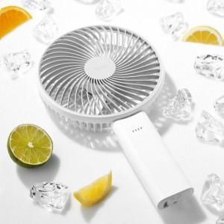 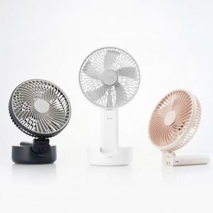 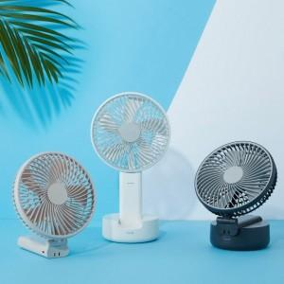

【상세/제작정보】 | 휴대용과 탁상용의 경계를 뛰어넘다

【인쇄/포장옵션】 | 레이저, 풀칼라 / 포장지포장

【공급단가】 | 수량 | 20~ | 50~ | 100~ | 300~ | 500~
*VAT별도 | 단가 | 43,270원 | 41,720원 | 40,180원 | 38,630원 | 37,090원

【상품 URL】 | http://www.easy1.co.kr/src/goods_detail.php?gdno=23859

